Sheet1
Guess With Friend
那些与“猜”有关的大众娱乐

背景

 | 你画我猜、找你妹、猜歌名、疯狂猜图、脑筋急转弯、密室游戏的火爆，表明加入解谜要素的游戏越来越受到手机玩家的亲睐，也很容易引发求助、分享等传播行为。
 | 人与人之间最简单的、能激起人兴趣的提问莫过于“你猜？”这是一种最简单、最方便参与的博弈体系。

需求挖掘

 | 玩家对思考谜题有浓厚的兴趣，冲动源于人的探索欲、成就满足欲，解决谜题的快感即是成就感得到满足。
 | 玩家将解谜成功喜悦分享的冲动源自于他们想展示自己的聪明，通过得到好友反馈获得满足感，通过难倒好友再次获得成就感。
 | 独乐乐不如众乐乐，乐的不是能看到别人，而是别人能看到自己。制造众乐乐的氛围能更激发人的表现欲。
 | 与人斗其乐无穷，有斗才有争，有争才更斗，竞技是恒久不变的主题。
 | 因此，《Guess With Friend》将要举行一场“大家一起猜的竞赛”。

产品定位

 | 一期 | 参与、创造、分享“猜”娱乐的休闲竞技平台。
 | 二期 | 发布图文信息，随时随地获得帮助的平台。

产品特点

 | 用户自生内容，丰富不断的原创内容，让游戏保持新鲜。
 | 强弱交互共存，玩家时刻都能感受到与朋友在一起游戏。
 | 跨平台 | WEB | IOS | Android | PC客户端 | MAC客户端

产品结构

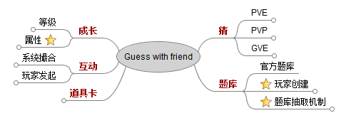

 | 详细展开>>

产品体验环——以猜题为核心
定时奖励
猜题
求助/分享
出题
数值成长
线下
使用道具
竞赛
好友互动

玩家互动模型——内外双闭环
猜题
求助
分享
出题
挑战
A
B
C
援助

游戏内闭环

 |  |  |  |  |  |  | A | 新玩家
 |  |  |  |  |  |  | B | 老玩家
 |  |  |  |  |  |  | C | 游戏外人群
游戏外闭环

 | B群体人数越接近C群体，平台越成熟稳定，
 | “求助”“分享”需求将可能跨越到更多非娱乐领域，例如：解决生活难题、学术问题、钢需广告
 | “平台外闭环”的流速加快，可靠度提升，最终形成一个信息发布平台。

推广模式

 | SNS传播（难题求助、协助邀请、成就炫耀）
 | 高质量内容转发（亮点图、神题、神评论）
 | 特殊定位炒作（猜胸围、猜内裤）

盈利模式

 | 模式一 | 微支付（道具、增值服务……）
 | 模式二 | 植入广告

风险

 | 风险预估 |  |  |  | 解决方案

产品结构
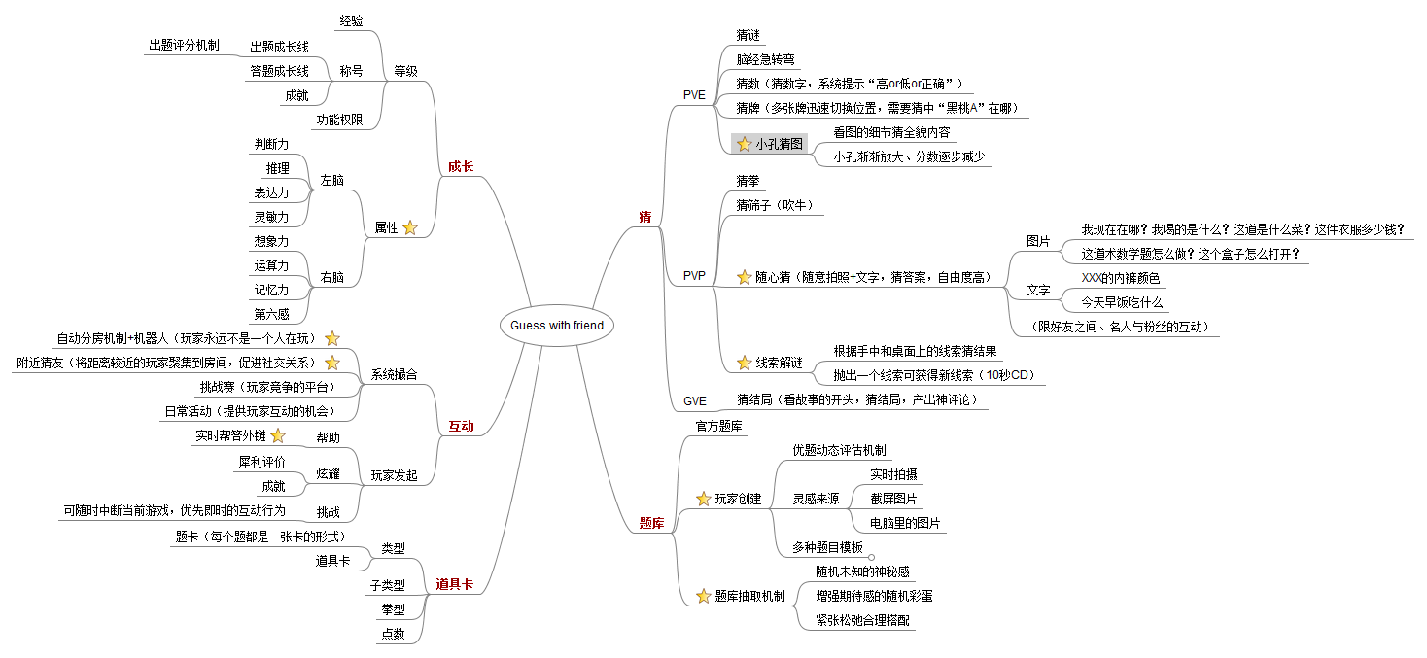
返回>>

DemoB卡牌
电
话
101
复
读
机
101
Iphone
101
显
示
器
101
电
饭
煲
101
钱
包
101
卡
包
101
名
片
夹
101

打
卡
机
101
指纹
考勤机
101
照片
相片
101
T恤
101
乔
布
斯
201
陈
天
桥
201
范
冰
冰
201
林
志
玲
201

身
份
证
101
文
件
夹
101
耳
机
101
杯
子
101
可
乐
101
电
脑
101
二
锅
头
101
钻
石
101

玉
米
101
打
火
机
101
火
柴
101
萧
敬
腾
201
刘
德
华
201
芙
蓉
姐
姐
201
凤
姐
201
郭
美
美
201

皮
1
金
1
塑
1
晶
1
纸
1
布
1
棉
1
小
1
大
1
板
1

圆
1
方
1
矮
1
T
1
片
1
软
1
香
1
热
1
光
1
声
1

柔
1
插
1
按
1
抽
1
摸
1
弹
1
说
1
学
1
折
1
翻
1

装
1
吃
1
看
1
听
1
穿
1
扫
1
存
1
数
1
图
1
灯
1

卡
1
槽
1
线
1
壁
1
景
1
人
1
电
1
果
1
简
1
塑
1

塑
1
小
1
方
1
按
1
电
1
电
1
卡
1
插
1
喝
1
盛
1

港
2
美
2
台
2
胖
2
瘦
2
高
2
矮
2
帅
2
美
2
丑
2

雷
2
电
2
玩
2
漫
2
演
2
演
2
模
2
舞
2
说
2
文
2

歌
2

音
2

嗲
2

硬
1

